1.1 ข้อมูลควบคุม
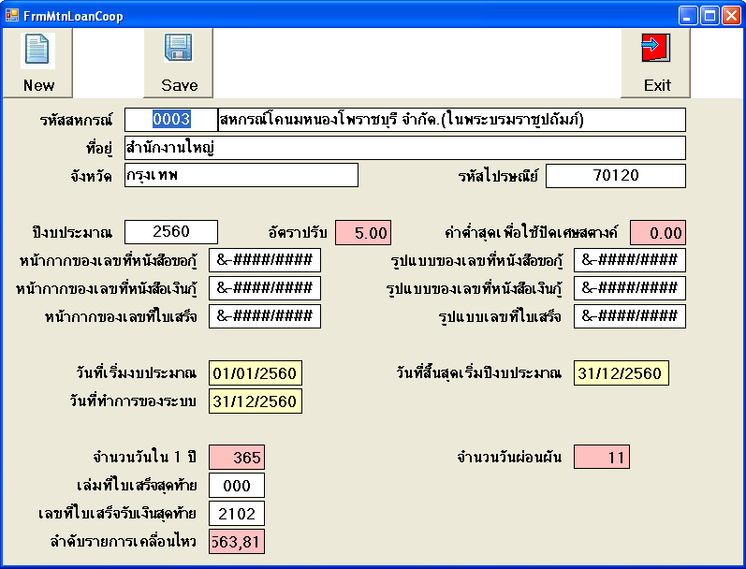

ต้องตรวจสอบว่า มีข้อมูลไม่ใช้มี column บ้าง

2.5 เงินกู้ชดเชย
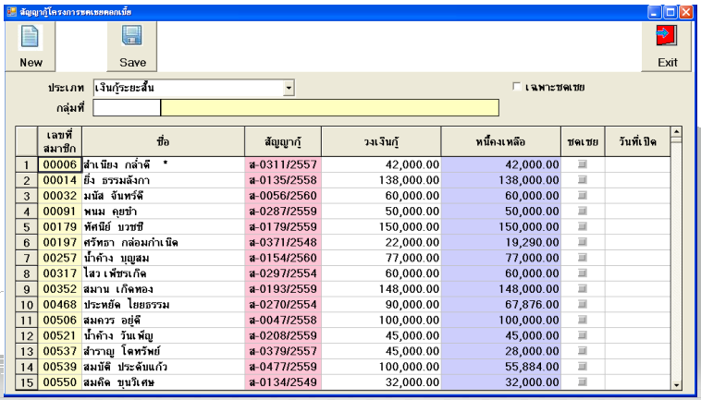

1 | Read Member inner join Loan และกลุ่มตามที่ระบุ
1.1 | Display on table
1.2 | Click ชดเชย

2 | Save เฉพาะ ชดเชย

2.6 หักเงินนม
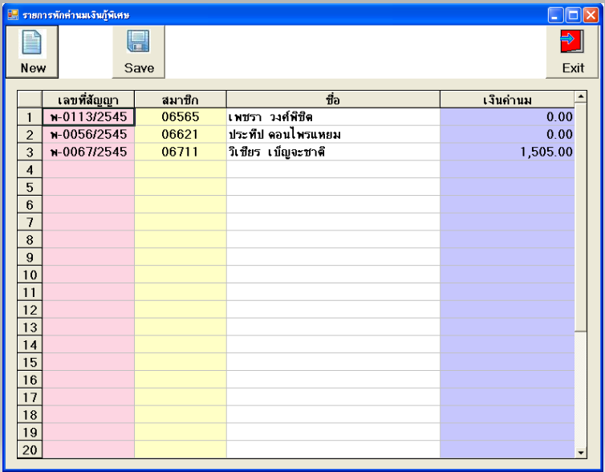

1 | เพิ่มประเภทสัญญาเงินกู้
2 | Read Loan ตามประเภทสัญญา
3 | update Loan set tmp_milk_amt = col 4

3.1 สอบถามเงินกู้
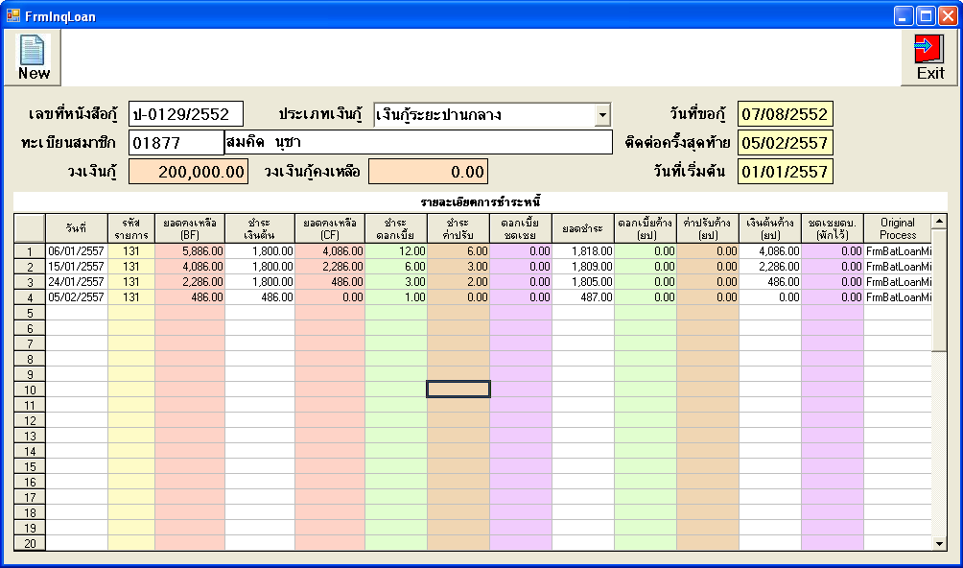

Data ที่แสดงใน Column ต่าง ๆ
txn_date, t_txn_code, bf_bal, principle_amt, cd_bal, int_amt, charge_amt, disc_int_amt, amt_1, unpay_int, unpay_charge, cf_unpay_principle, disc_int_amt2, original_process

4.1 เปิดคำขอกู้
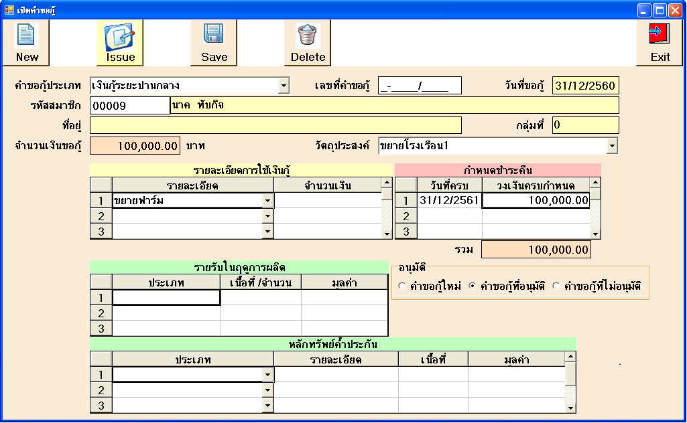

4.2 อนุมัติคำขอกู้
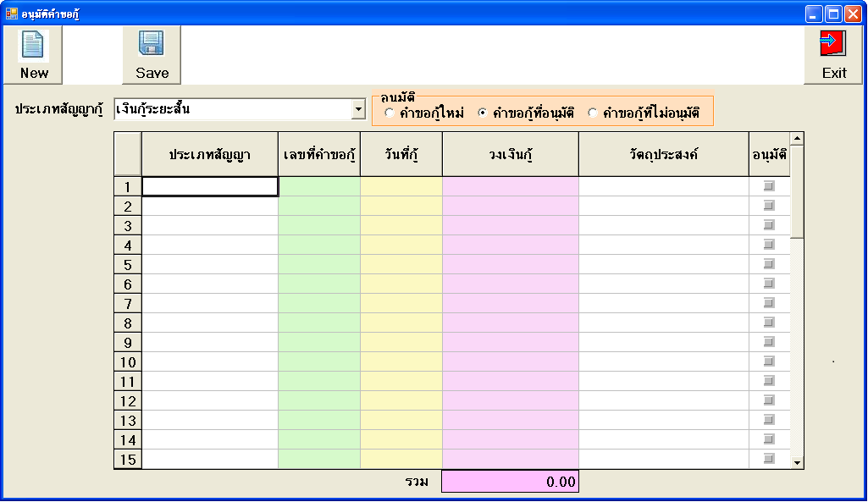

4.3 เปิดสัญญากู้
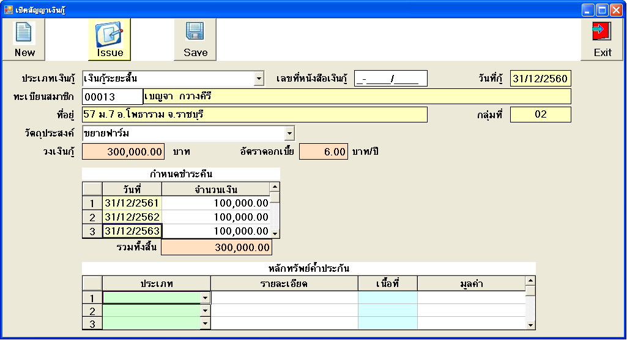

4.4 รับชำระเงินกู้
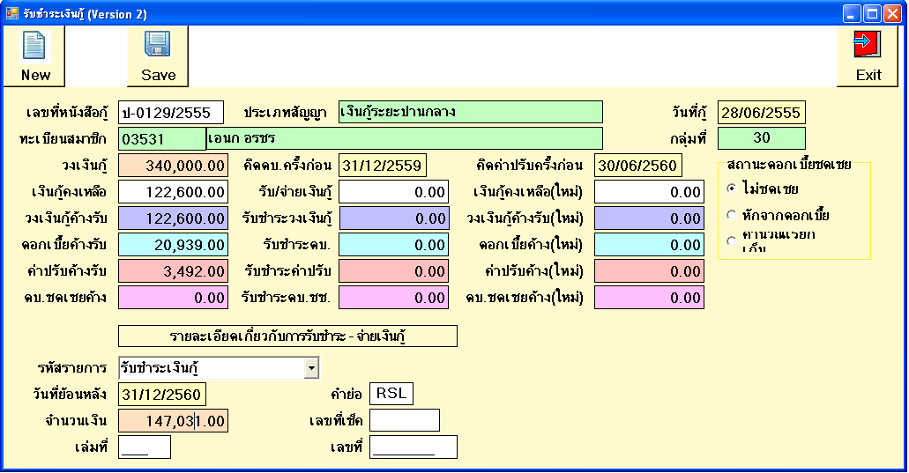
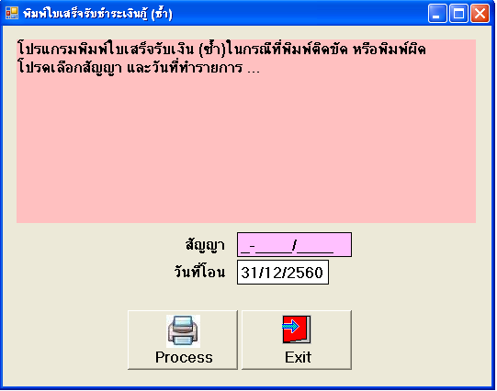

รายงาน
